Instrucciones
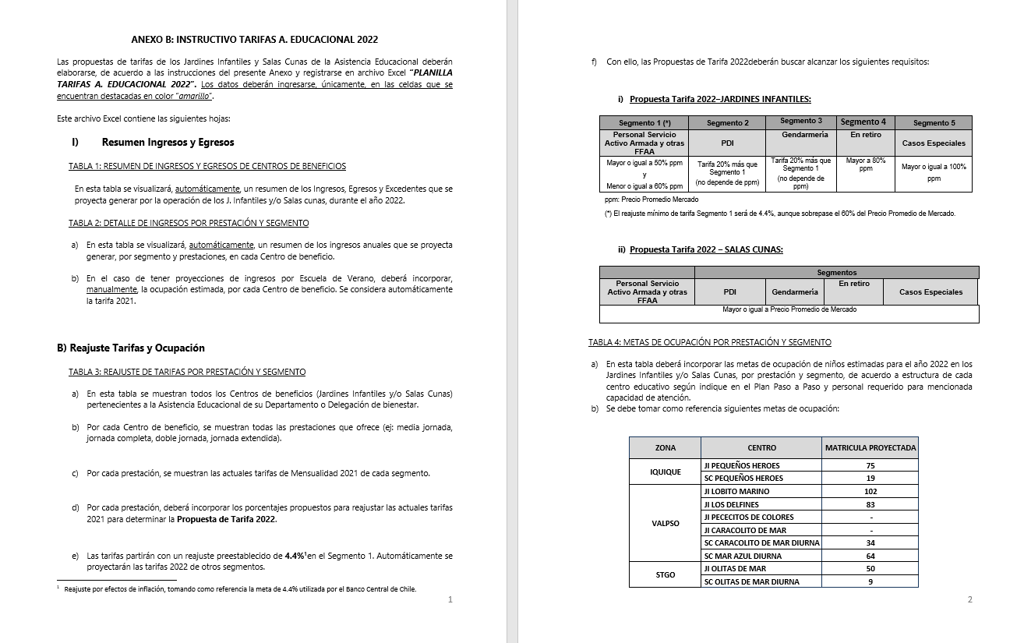
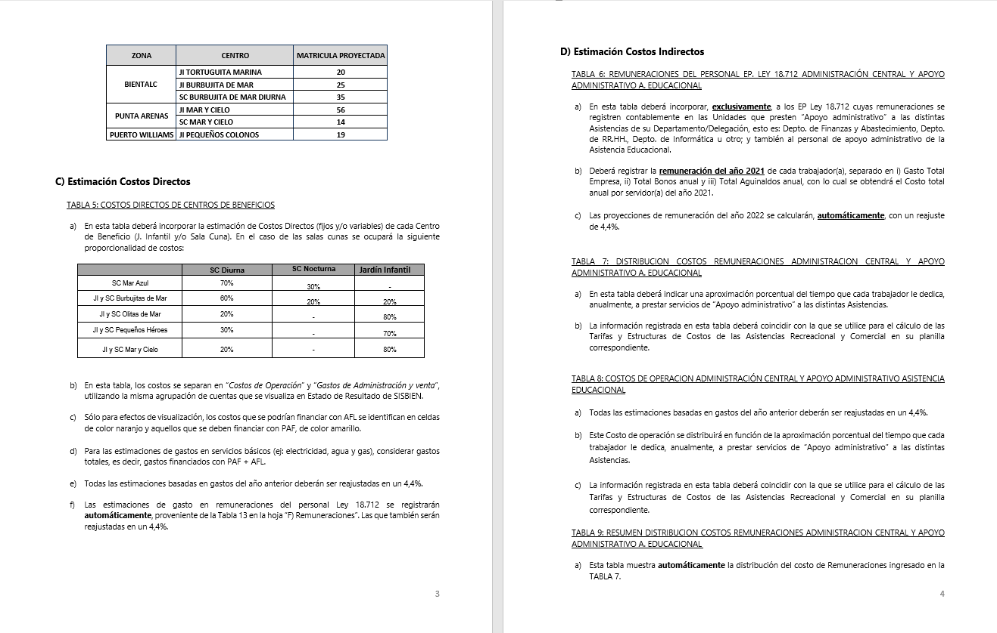
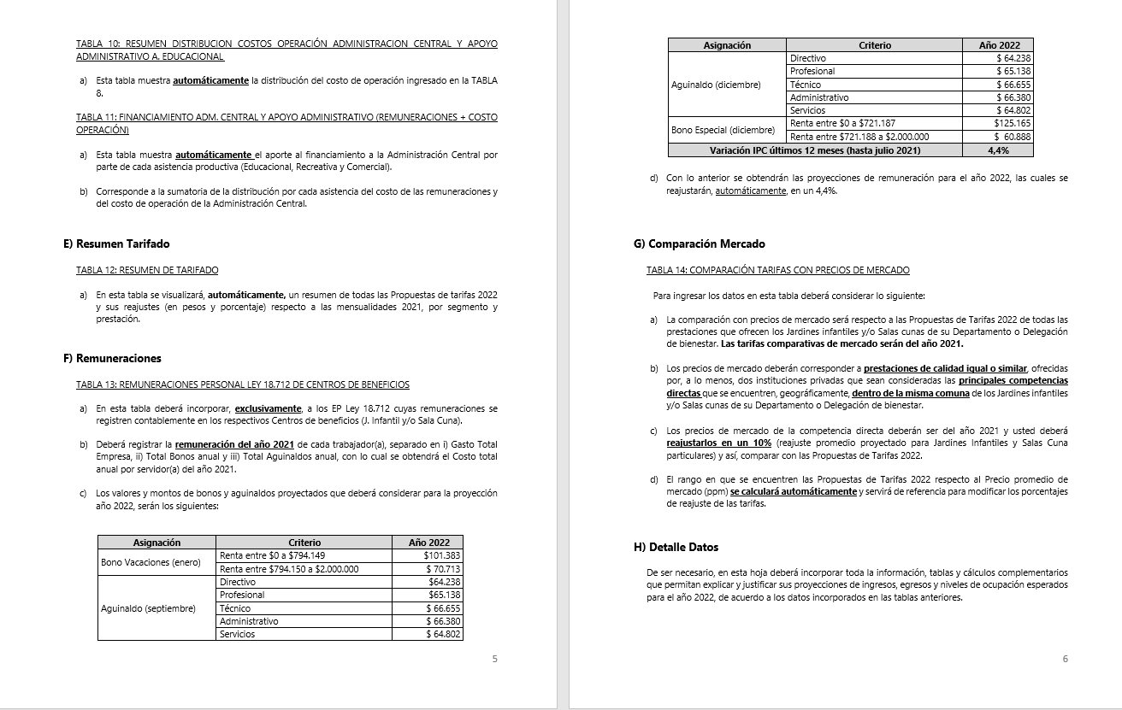
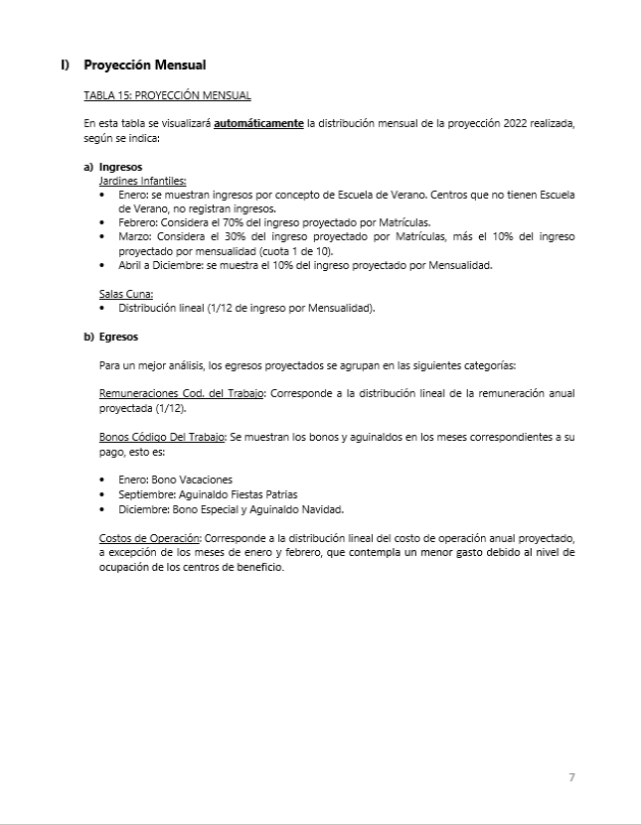
INSTRUCCIONES

INGRESE LOS DATOS EN LAS CELDAS DESTACADAS EN COLOR AMARILLO Y NARANJO

B) Reajuste Tarifas y Ocupación
Ir a
TABLA 4
 |  |  |  |  | ANEXO B
 |  |  |  |  | B) REAJUSTE DE TARIFAS Y METAS DE OCUPACIÓN POR CENTRO DE BENEFICIO

 |  | REPARTICION: |  |  | (DEPTO./DELEG.)

TABLA 3: REAJUSTE DE TARIFAS POR PRESTACIÓN Y SEGMENTO

Jardines Infantiles | Prestación | Mensualidad 2021 |  |  |  |  | Reajuste propuesto |  |  |  |  | Propuesta Mensualidad 2022
 |  | Personal Servicio Activo Armada y otras FFAA | PDI | GENDARMERIA | En retiro | Casos Especiales | Personal Servicio Activo Armada y otras FFAA | PDI | GENDARMERIA | En retiro | Casos Especiales | Personal Servicio Activo Armada y otras FFAA | PDI | GENDARMERIA | En retiro | Casos Especiales
Jardín Infantil Olitas de Mar | Media jornada | $49,400 | $59,300 | $59,300 | $74,800 | $120,100 | 5.7% | 5.7% | 5.7% | 5.7% | 5.7% | $52,300 | $62,700 | $62,700 | $79,100 | $127,000
 | Media jornada Extendida | $56,400 | $67,700 | $67,700 | $107,000 | $159,400 | 5.7% | 5.7% | 5.7% | 5.7% | 5.7% | $59,700 | $71,600 | $71,600 | $113,100 | $168,500
 | Jornada Completa | $88,500 | $106,200 | $106,200 | $137,000 | $220,300 | 5.7% | 5.7% | 5.7% | 5.7% | 5.7% | $93,600 | $112,300 | $112,300 | $144,900 | $232,900
Sala Cuna Olitas de Mar | Diurna | $310,000 | $372,000 | $372,000 | $387,500 | $465,000 | 5.7% | 5.7% | 5.7% | 5.7% | 5.7% | $327,700 | $393,300 | $393,300 | $409,600 | $491,600
 | Nocturna
 | Media Jornada | $186,000 | $223,200 | $223,200 | $279,000 | $372,000 | 5.7% | 5.7% | 5.7% | 5.7% | 5.7% | $196,700 | $283,200 | $283,200 | $295,000 | $393,300

TABLA 4: METAS DE OCUPACIÓN POR PRESTACIÓN Y SEGMENTO

Jardines Infantiles | Prestación | Meta Ocupación niños 2022
 |  | Personal Servicio Activo Armada y otras FFAA | PDI | GENDARMERIA | En retiro | Casos Especiales | Total Meta Ocupación
Jardín Infantil Olitas de Mar | Media jornada | 0 | 0 | 0 | 0 | 0 | 0
 | Media jornada Extendida | 5 | 0 | 0 | 0 | 0 | 5
 | Jornada Completa | 56 | 1 | 0 | 0 | 0 | 57 | 62 | 3 niveles de 20 niños con capacidad de 22
Sala Cuna Olitas de Mar | Diurna | 10 | 0 | 0 | 0 | 0 | 10
 | Nocturna
 | Media Jornada | 0 | 0 | 0 | 0 | 0 | 0 | 10 | capacidad máxima

D) Costos Indirectos
Ir a TABLA 7
Ir a TABLA 8
Ir a TABLA 9
Ir a TABLA 10
Ir a TABLA 11
 |  |  |  | ANEXO D
 |  |  |  | D) COSTOS INDIRECTOS ASISTENCIA EDUCACIONAL

 |  |  | REPARTICION: | (DEPTO./DELEG.)

TABLA 6: REMUNERACIONES DEL PERSONAL LEY 18.712 ADMINISTRACION CENTRAL Y APOYO ADMINISTRATIVO ASISTENCIA EDUCACIONAL |  |  |  |  |  |  |  |  |  |  | TABLA 7: DISTRIBUCION COSTOS REMUNERACIONES ADMINISTRACION CENTRAL Y APOYO ADMINISTRATIVO A. EDUCACIONAL |  |  |  |  |  |  | TABLA 8: COSTOS DE OPERACION ADMINISTRACIÓN CENTRAL Y APOYO ADMINISTRATIVO ASISTENCIA EDUCACIONAL |  |  |  |  | TABLA 9: RESUMEN DISTRIBUCION COSTOS REMUNERACIONES ADMINISTRACION CENTRAL |  |  |  |  |  | TABLA 10: RESUMEN DISTRIBUCION COSTOS OPERACIÓN ADMINISTRACION CENTRAL Y APOYO ADMINISTRATIVO A. EDUCACIONAL |  |  |  |  |  | TABLA 11: FINANCIAMIENTO ADM. CENTRAL Y APOYO ADMINISTRATIVO (REMUNERACIONES + COSTO OPERACIÓN)

 |  |  |  |  |  |  |  |  | Reajuste | 5.7%

Unidades de Apoyo Administrativo |  | Nombre | Apellido | Ocupación / Cargo | Centro de Costo | REMUNERACIONES 2021 |  |  |  | Costo Total por Servidor Reajustado 2022 | ASISTENCIA RECREATIVA |  | ASISTENCIA EDUCACIONAL |  | ASISTENCIA COMERCIAL |  | Tiempo Total | Número de Cuenta | ítem de Gasto (según Plan de Cuenta Institucional) | COSTO INDIRECTO ESTIMADO 2022 |  |  | ASISTENCIA RECREATIVA |  | ASISTENCIA EDUCACIONAL |  | ASISTENCIA COMERCIAL |  | ASISTENCIA RECREATIVA |  | ASISTENCIA EDUCACIONAL |  | ASISTENCIA COMERCIAL |  | ASISTENCIA RECREATIVA | ASISTENCIA EDUCACIONAL | ASISTENCIA COMERCIAL
 |  |  |  |  |  | Gasto Total Empresa | Total Bonos anual | Total Aguinaldos anual | Costo Total anual por Servidor 2021 |  | % tiempo | $ Costo | % tiempo | $ Costo | % tiempo | $ Costo |  |  |  |  |  |  | % tiempo | $ Costo | % tiempo | $ Costo | % tiempo | $ Costo | % tiempo | $ Costo | % tiempo | $ Costo | % tiempo | $ Costo | $ Costo Total | $ Costo Total | $Costo Total
ADMINISTRACIÓN CENTRAL | Departamento de Finanzas y Abastecimiento | Myriam | Flores Vasquez | Enc. Rendición de Cuenta | ADM. CENTRAL | $11,523,643 | $150,474 | $127,692 | $ 11,801,809 | $ 12,474,512 | 45% | $ 5,613,530 | 35% | $ 4,366,079 | 5 % | $ 623,726 | 85% |  | COSTOS DE OPERACIÓN | -$ 5,310,000 |  |  | 48 % | $ 36,646,901 | 32 % | $ 24,737,877 | 2 % | $ 1,489,922 | 48% | -$ 3,140,205 | 32% | -$ 2,119,743 | 2 % | -$ 127,669 | $ 33,506,696 | $ 22,618,134 | $ 1,362,253
 |  |  |  |  |  |  |  |  | $ 0 | $ 0 | 0% | $ 0 | 0% | $ 0 | 0 % | $ 0 | 0% |  | REMUNERACIONES DIRECTAS | $ -
 |  | Sebastián | Vásquez Castro | Encargado Activo Fijo | ADM. CENTRAL | $11,558,231 | $150,474 | $127,692 | $ 11,836,397 | $ 12,511,071 | 60% | $ 7,506,643 | 25% | $ 3,127,768 | 5 % | $ 625,554 | 90% | 53103050000000 | SUPLENCIAS Y REEMPLAZOS | $ -
 |  | NUEVA CONTRATACION |  | ADQUISICIONES | ADM. CENTRAL | $9,793,524 | $150,474 | $127,692 | $ 10,071,690 | $ 10,645,776 | 50% | $ 5,322,888 | 40% | $ 4,258,311 | 0 % | $ 0 | 90% | 53103060000000 | PERSONAL A TRATO Y TEMPORAL | $ -
 |  | Edilia | Vidal Àlvarez | Encargado Contabilidad | ADM. CENTRAL | $22,557,660 | $84,115 | $124,786 | $ 22,766,561 | $ 24,064,255 | 55% | $ 13,235,340 | 30% | $ 7,219,276 | 1 % | $ 240,643 | 86% | 53103080010000 | OTRAS REMUNERACIONES | $ -
 |  |  |  |  | ADM. CENTRAL | $- | $- | $- | $ 0 | $ 0 | 0% | $ 0 | 0% | $ 0 | 0 % | $ 0 | 0% |  | GASTO DE OPERACIÓN | -$ 5,310,000
 |  |  |  |  | ADM. CENTRAL | $- | $- | $- | $ 0 | $ 0 | 0% | $ 0 | 0% | $ 0 | 0 % | $ 0 | 0% | 53201010100000 | ALIMENTOS Y BEBIDAS | $ 3,500,000
 |  |  |  |  | ADM. CENTRAL | $- | $- | $- | $ 0 | $ 0 | 0% | $ 0 | 0% | $ 0 | 0 % | $ 0 | 0% | 53202010100000 | TEXTILES Y ACABADOS TEXTILES | $ -
 |  |  |  |  | ADM. CENTRAL | $- | $- | $- | $ 0 | $ 0 | 0% | $ 0 | 0% | $ 0 | 0 % | $ 0 | 0% | 53203010100000 | COMBUSTIBLE LUBRIC P.VEHICULOS | $ -
 |  |  |  |  | ADM. CENTRAL | $- | $- | $- | $ 0 | $ 0 | 0% | $ 0 | 0% | $ 0 | 0 % | $ 0 | 0% | 53203030000000 | PARA CALEFACCION | $ -
 | Departamento de RR.HH. | Adela | Fuentes Paillacar | Encargado Recursos Humanos | ADM. CENTRAL | $13,218,384 | $84,115 | $127,692 | $ 13,430,191 | $ 14,195,712 | 35% | $ 4,968,499 | 30% | $ 4,258,714 | 0 % | $ 0 | 65% | 53204030000000 | PRODUCTOS QUIMICOS | $ -
 |  |  |  |  | ADM. CENTRAL | $- | $- | $- | $ 0 | $ 0 | 0% | $ 0 | 0% | $ 0 | 0 % | $ 0 | 0% | 53204100100001 | MAT.P/MATEN.Y REPARACION | -$ 500,000
 |  |  |  |  | ADM. CENTRAL | $- | $- | $- | $ 0 | $ 0 | 0% | $ 0 | 0% | $ 0 | 0 % | $ 0 | 0% | 53204130100000 | EQUIPOS MENORES | $ -
 |  |  |  |  | ADM. CENTRAL | $- | $- | $- | $ 0 | $ 0 | 0% | $ 0 | 0% | $ 0 | 0 % | $ 0 | 0% | 53205010100000 | ELECTRICIDAD | -$ 1,850,000
 |  |  |  |  | ADM. CENTRAL | $- | $- | $- | $ 0 | $ 0 | 0% | $ 0 | 0% | $ 0 | 0 % | $ 0 | 0% | 53205020100000 | AGUA | -$ 1,210,000
 |  |  |  |  | ADM. CENTRAL | $- | $- | $- | $ 0 | $ 0 | 0% | $ 0 | 0% | $ 0 | 0 % | $ 0 | 0% | 53205030100000 | GAS | $ -
 |  |  |  |  | ADM. CENTRAL | $- | $- | $- | $ 0 | $ 0 | 0% | $ 0 | 0% | $ 0 | 0 % | $ 0 | 0% | 53205050100000 | TELEFONIA FIJA | -$ 1,000,000
 |  |  |  |  | ADM. CENTRAL | $- | $- | $- | $ 0 | $ 0 | 0% | $ 0 | 0% | $ 0 | 0 % | $ 0 | 0% | 53205060100000 | TELEFONIA CELULAR | $ -
 |  |  |  |  | ADM. CENTRAL | $- | $- | $- | $ 0 | $ 0 | 0% | $ 0 | 0% | $ 0 | 0 % | $ 0 | 0% | 53205070100000 | ACCESO A INTERNET | $ -
 |  |  |  |  | ADM. CENTRAL | $- | $- | $- | $ 0 | $ 0 | 0% | $ 0 | 0% | $ 0 | 0 % | $ 0 | 0% | 53208010100000 | SERVICIOS DE ASEO | $ -
 | Departamento de Informática |  |  |  | ADM. CENTRAL | $- | $- | $- | $ 0 | $ 0 | 0% | $ 0 | 0% | $ 0 | 0 % | $ 0 | 0% | 53208070100001 | PASAJES, FLETES Y BODEGAJE | -$ 650,000
 |  |  |  |  | ADM. CENTRAL | $- | $- | $- | $ 0 | $ 0 | 0% | $ 0 | 0% | $ 0 | 0 % | $ 0 | 0% | 53208100100001 | SERVICIO DE SUSCRIPCION | $ -
 |  |  |  |  | ADM. CENTRAL | $- | $- | $- | $ 0 | $ 0 | 0% | $ 0 | 0% | $ 0 | 0 % | $ 0 | 0% | 53211030000000 | SERVICIOS INFORMATICOS | $ -
 |  |  |  |  | ADM. CENTRAL | $- | $- | $- | $ 0 | $ 0 | 0% | $ 0 | 0% | $ 0 | 0 % | $ 0 | 0% | 53212020100000 | GASTOS MENORES (FOFI) | -$ 3,600,000
 |  |  |  |  | ADM. CENTRAL | $- | $- | $- | $ 0 | $ 0 | 0% | $ 0 | 0% | $ 0 | 0 % | $ 0 | 0% | 53214020000000 | MAQUINAS Y EQUIPOS DE OFICINA | $ -
 | Otros | Sergio | Bueno Bueno | Jardinero | ADM. CENTRAL | $2,578,231 | $150,474 | $124,142 | $ 2,852,847 | $ 3,015,459 | 0% | $ 0 | 50% | $ 1,507,729 | 0 % | $ 0 | 50% |  | GASTOS DE ADMINISTRACIÓN Y VENTAS | -$ 1,280,000 | costos negativo
 |  | Sergio | Quiroz Ortega | Encargado Sostenimiento | ADM. CENTRAL | $- | $- | $- | $ 0 | $ 0 | 20% | $ 0 | 10% | $ 0 | 0 % | $ 0 | 30% |  | GASTO EN PERSONAL | -$ 30,000
 |  | Jorge | Reyes Oyarzún | Encargado Asist. Habitacional | ADM. CENTRAL | $- | $- | $- | $ 0 | $ 0 | 15% | $ 0 | 10% | $ 0 | 0 % | $ 0 | 25% | 53202020100000 | VESTUARIO ACC.Y PRENDAS DIVERS | $ -
 |  | Pablo | Torres | Gásfiter | ADM. CENTRAL | $- | $- | $- | $ 0 | $ 0 | 0% | $ 0 | 0% | $ 0 | 0 % | $ 0 | 0% | 53202030000000 | CALZADO | $ -
 |  | con cargo a ducaf |  |  | ADM. CENTRAL | $- | $- | $- | $ 0 | $ 0 | 0% | $ 0 | 0% | $ 0 | 0 % | $ 0 | 0% | 53211020000000 | CURSOS DE CAPACITACION | -$ 250,000
 |  |  |  |  | ADM. CENTRAL | $- | $- | $- | $ 0 | $ 0 | 0% | $ 0 | 0% | $ 0 | 0 % | $ 0 | 0% | 53101004030000 | VIATICOS PERSONAL COD.TRABAJO | $ 220,000
 |  |  |  |  | ADM. CENTRAL | $- | $- | $- | $ 0 | $ 0 | 0% | $ 0 | 0% | $ 0 | 0 % | $ 0 | 0% |  | CONSUMOS BÁSICOS | $ -
 |  |  |  |  | ADM. CENTRAL | $- | $- | $- | $ 0 | $ 0 | 0% | $ 0 | 0% | $ 0 | 0 % | $ 0 | 0% | 53205080000000 | ENLACES DE TELECOMUNICACIONES | $ -
 |  |  |  |  | ADM. CENTRAL | $- | $- | $- | $ 0 | $ 0 | 0% | $ 0 | 0% | $ 0 | 0 % | $ 0 | 0% | 53205990000000 | OTROS SERVICIOS BASICOS | $ -
 |  |  |  |  | ADM. CENTRAL | $- | $- | $- | $ 0 | $ 0 | 0% | $ 0 | 0% | $ 0 | 0 % | $ 0 | 0% |  | BIENES DE CONSUMO | -$ 5,000,000 | costos negativos
 |  |  |  |  | ADM. CENTRAL | $- | $- | $- | $ 0 | $ 0 | 0% | $ 0 | 0% | $ 0 | 0 % | $ 0 | 0% | 53203010200000 | COMB.LUBR.DIRECTOS-INDIRECTOS | $ -
 |  |  |  |  | ADM. CENTRAL | $- | $- | $- | $ 0 | $ 0 | 0% | $ 0 | 0% | $ 0 | 0 % | $ 0 | 0% | 53204010000000 | MATERIALES DE OFICINA | -$ 2,600,000
 |  |  |  |  | ADM. CENTRAL | $- | $- | $- | $ 0 | $ 0 | 0% | $ 0 | 0% | $ 0 | 0 % | $ 0 | 0% | 53204040200000 | PROD.QUIMIC,FARMACEUTICOS IND. | $ -
 |  |  |  |  | ADM. CENTRAL | $- | $- | $- | $ 0 | $ 0 | 0% | $ 0 | 0% | $ 0 | 0 % | $ 0 | 0% | 53204060000000 | FERT.INSECT.FUNG.Y OTROS | $ -
 |  |  |  |  | ADM. CENTRAL | $- | $- | $- | $ 0 | $ 0 | 0% | $ 0 | 0% | $ 0 | 0 % | $ 0 | 0% | 53204070000000 | MAT.Y UTILES DE ASEO | -$ 1,300,000
 |  |  |  |  | ADM. CENTRAL | $- | $- | $- | $ 0 | $ 0 | 0% | $ 0 | 0% | $ 0 | 0 % | $ 0 | 0% | 53204080000000 | MENAJE OFICINA CASINO Y OTROS | $ -
 |  |  |  |  | ADM. CENTRAL | $- | $- | $- | $ 0 | $ 0 | 0% | $ 0 | 0% | $ 0 | 0 % | $ 0 | 0% | 53214010000000 | MOBILIARIO Y OTROS | -$ 1,100,000
 |  |  |  |  | ADM. CENTRAL | $- | $- | $- | $ 0 | $ 0 | 0% | $ 0 | 0% | $ 0 | 0 % | $ 0 | 0% | 53214040000000 | EQUIPOS COMPUTACIONALES | $ -
 |  |  |  |  | ADM. CENTRAL | $- | $- | $- | $ 0 | $ 0 | 0% | $ 0 | 0% | $ 0 | 0 % | $ 0 | 0% | 55201010100004 | COSTO SERVICIO DESAYUNO | $ -
 |  |  |  |  | ADM. CENTRAL | $- | $- | $- | $ 0 | $ 0 | 0% | $ 0 | 0% | $ 0 | 0 % | $ 0 | 0% | 55201010100005 | COSTOS DE TEXT. VEST,O PRENDAS | $ -
 |  |  |  |  | ADM. CENTRAL | $- | $- | $- | $ 0 | $ 0 | 0% | $ 0 | 0% | $ 0 | 0 % | $ 0 | 0% |  | SERVICIOS GENERALES | $ 3,750,000
 |  |  |  |  | ADM. CENTRAL | $- | $- | $- | $ 0 | $ 0 | 0% | $ 0 | 0% | $ 0 | 0 % | $ 0 | 0% | 53207010000000 | SERVICIO DE PUBLICIDAD | $ -
 |  |  |  |  |  |  |  |  |  | $ 76,906,785 | 48 % | $ 36,646,901 | 32 % | $ 24,737,877 | 2 % | $ 1,489,922 |  | 53207020000000 | SERVICIO DE IMPRESION | $ -
 |  |  |  |  |  |  |  |  |  | 100 % |  |  |  |  |  |  |  | 53208020000000 | SERVICIOS DE VIGILANCIA | $ -
 |  |  |  |  |  |  |  |  |  |  |  |  |  |  |  |  |  | 53208990000000 | OTROS SERVICIOS GENERALES | $ 2,500,000
ÁREA APOYO A. EDUCACIONAL | Asistencia Educacional |  |  |  | APOYO ADM. | $- | $- | $- | $ 0 | $ 0 |  | costos remuneraciones con financiamiento parcial |  |  |  |  |  | 53209010000000 | ARRIENDO DE TERRENOS | $ -
 |  |  |  |  | APOYO ADM. | $- | $- | $- | $ 0 | $ 0 |  |  |  |  |  |  |  | 53209040000000 | ARRIENDO DE MOBILIARIO Y OTROS | $ -
 |  |  |  |  | APOYO ADM. | $- | $- | $- | $ 0 | $ 0 |  |  |  |  |  |  |  | 53209050000000 | ARRIENDO DE MAQUINAS Y EQUIPOS | $ 1,250,000
 |  |  |  |  | APOYO ADM. | $- | $- | $- | $ 0 | $ 0 |  |  |  |  |  |  |  | 53209990000000 | OTROS ARRIENDOS | $ -
 |  |  |  |  | APOYO ADM. | $- | $- | $- | $ 0 | $ 0 |  |  |  |  |  |  |  | 53210020100000 | SEGURO INMUEBLES | $ -
 |  |  |  |  |  |  |  |  |  | $ 0 |  |  |  |  |  |  |  |  | MANTENCIÓN Y REPARACIÓN | $ -
 |  |  |  |  |  |  |  |  |  | 100 % |  |  |  |  |  |  |  | 53206030000000 | MANT.Y REPAR. MOBILIARIO Y OTROS | $ -
 |  |  |  |  |  |  |  |  |  |  |  |  |  |  |  |  |  | 53206040000000 | MANT.Y REPAR. DE EQUIPOS OFICINA | $ -
 |  |  |  |  |  |  |  |  |  |  |  |  |  |  |  |  |  | 53206060000000 | MANT.Y REPAR. OTRAS MAQ. Y EQUIP. | $ -
 |  |  |  |  |  |  |  |  |  |  |  |  |  |  |  |  |  | 53206070000000 | MANT.Y REPAR. EQUIPOS INFORMATICOS | $ -
 |  |  |  |  |  |  |  |  |  |  |  |  |  |  |  |  |  | 53206990000000 | OTROS MANTEN. Y REPAR. MENORES | $ -
 |  |  |  |  |  |  |  |  |  |  |  |  |  |  |  |  |  | 53208030000000 | SERVICIO DE MANTENCION JARDINES | $ -
 |  |  |  |  |  |  |  |  |  |  |  |  |  |  |  |  |  | 53212060000000 | OTROS GASTOS IMPREVISTOS | $ -
 |  |  |  |  |  |  |  |  |  |  |  |  |  |  |  |  |  |  | OTROS GASTOS | $ -
 |  |  |  |  |  |  |  |  |  |  |  |  |  |  |  |  |  | 53204999000000 | OTROS MATERIALES DE USO CONSUMO | $ -
 |  |  |  |  |  |  |  |  |  |  |  |  |  |  |  |  |  |  | COSTO TOTAL | -$ 6,590,000 |  | resultado negativo ¿¿¿???

